Hoja1
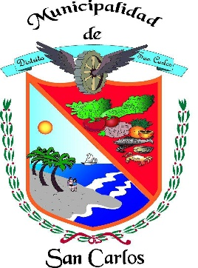
REPÚBLICA DE PANAMÁ
PROVINCIA DE PANAMÁ OESTE
DISTRITO DE SAN CARLOS
MUNICIPIO DE SAN CARLOS

SOLICITUDES RESUELTAS Y DENEGADAS – ENERO 2026
Departamento | Asunto | Cantidad | Entrada de Informe | Salida de Informe | Resueltas | Denegadas
Depto. Aseo y Ornato | Solicitud de Bóveda y Osarios Cementerio Nuevo. | 6 | 02 al 30 de enero de 2026 | 02 al 30 de enero de 2026 | 6 | 0
Depto. Aseo y Ornato | Solicitud ( Revestimiento, construcción de cordón, cambio de responsable , entre otros). | 0 | 02 al 30 de enero de 2026 | 02 al 30 de enero de 2026 | 0 | 0
Depto. Tesorería Municipal | Terrenos Municipales. | 12 | 02 al 30 de enero de 2026 | 02 al 30 de enero de 2026 | 12 | 0
Depto. Administración de Justicia | Solicitudes de Transito (Audiencias). | 27 | 02 al 30 de enero de 2026 | 02 al 30 de enero de 2026 | 27 | 0
Depto. Ingeniería Municipal | Permiso de Construcción. | 57 | 02 al 30 de enero de 2026 | 02 al 30 de enero de 2026 | 57 | 0
Depto. Ingeniería Municipal | Permiso de Ocupación. | 5 | 02 al 30 de enero de 2026 | 02 al 30 de enero de 2026 | 5 | 0
 | TOTAL | 107 |  |  | 107 | 0

